물고기
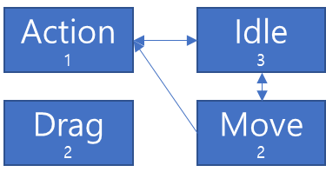
상태 | 상태명 | 트리거 (상태 발생 지점) | Output(상태 결과) | 애니메이션 (별개 애니메이션 미존재시 Null) | 비고 | 우선순위 (동일 순위일 경우 마지막 입력 우선, 다를 경우 1부터 5 순으로 우선)

Idle | 대기 | 키 입력 없음 | 기본 상태 / 스테이지 진입시 시작 상태 / 정지 | Move | 꼬리 좌우 15도 왕복운동 | 3
Move | 이동 | 마우스 이동 지속 | 마우스 이동시 커서 위치로 이동 점차 가속도가 붙으며 최대 n만큼 속도로 이동 벽 등 고정된 오브젝트에 막히는 경우 애니메이션 유지(좌표 변동 미발생) | Move | 마우스와 이동 방향 일치시 꼬리 좌우 15도 왕복운동 마우스와 이동 방향 불일치시 이동 방향 전환 방향 전환시 순차적으로 마우스 커서와의 최단거리 방향의 방향벡터 적용 방향벡터 적용 순서는 머리(방향 변환 즉시)-꼬리(방향 변환 1초 뒤) 순 머리와 꼬리 방향벡터 차이는 180도 미만으로 제한 | 2
Drag | 아이템 운반 | 아이템 오브젝트 접촉 중 좌클릭 즉시 | 해당 오브젝트 좌표를 물고기 머리 스프라이트에 고정 벽 등 고정된 오브젝트에 막히는 경우 애니메이션 유지(좌표 변동 미발생) | Move | Idle/Move/Action 상태와 동시 진행 물고기 머리 스프라이트 밑(z축 -1)에 아이템 오브젝트 스프라이트 위치 해당 상태에서 운반중이던 오브젝트에 소녀 상호작용 발생시 아이템 습득 운반 아이템 제거시 Idle 상태 이행 | 2
Action | 상호작용 | 오브젝트 접촉 중 좌클릭 즉시(아이템 오브젝트 제외) | 애니메이션 후 오브젝트 기능 작동, 이후 접촉 오브젝트 작동 후 스프라이트로 변경 Drag 상태 중 Action 상태 진입시 운반 아이템과 접촉 오브젝트의 상호작용 지정 여부 확인 지정된 상호작용 존재시 진행 | Action |  | 1

UI
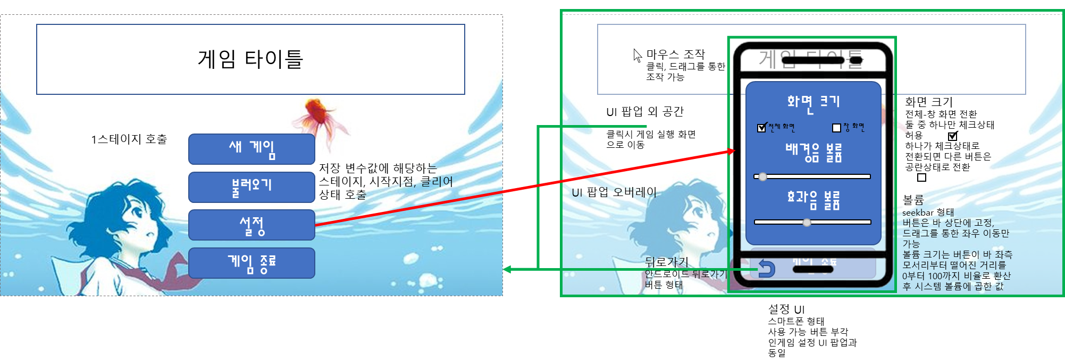
UI | UI 명칭 | UI 표현 형식 | UI 기능 설명 | 레퍼런스 이미지 | 비고
타이틀 화면 | 새 게임 | 버튼 | 저장된 변수들 모두 제거 후 첫 스테이지 호출
 | 불러오기 | 버튼 | 저장된 변수에 해당하는 스테이지, 시작지점, 아이템 및 클리어 상태 호출 |  | 후순위 구현
 | 설정 | 버튼 | 버튼 형식. 설정 UI 화면 호출
 | 게임 종료 | 버튼 | 버튼 형식. 누를 시 게임 종료됨
설정 | 화면 크기 - 전체 화면 | 체크박스 | 창 화면' 적용된 상태에서 '전체 화면' 체크 시, 사용자 모니터에 꽉 차도록 화면 크기 조정 |  | 구현 어려울 시 창 화면만 존재하게 해도 될듯합니다
 | 화면 크기 - 창 화면 | 체크박스 | 전체 화면'적용된 상태에서 '창 화면' 체크시, 1600:900비율 창 화면으로 변환
 | 볼륨 조절 - 배경음 | 슬라이더 | 배경음의 크기를 조절 슬라이드시 버튼 위치에 따른 int값을 부여함 볼륨 크기 형식은 [최소값ㅡ최댓값] |  | 사운드 들어가는 방식에 대해 아직 구체적으로 정해진 것 없으므로 둘 통합될 확률 높음
 | 볼륨 조절 - 효과음 | 슬라이더 | 효과음의 크기를 조절 슬라이드시 버튼 위치에 따른 int값을 부여함 볼륨 크기 형식은 [최소값ㅡ최댓값]
 | 뒤로 가기 | 버튼 | 팝업된 설정 창을 닫고 이전 페이지로 이동 |  | esc키 입력시 뒤로가기와 같은 기능함
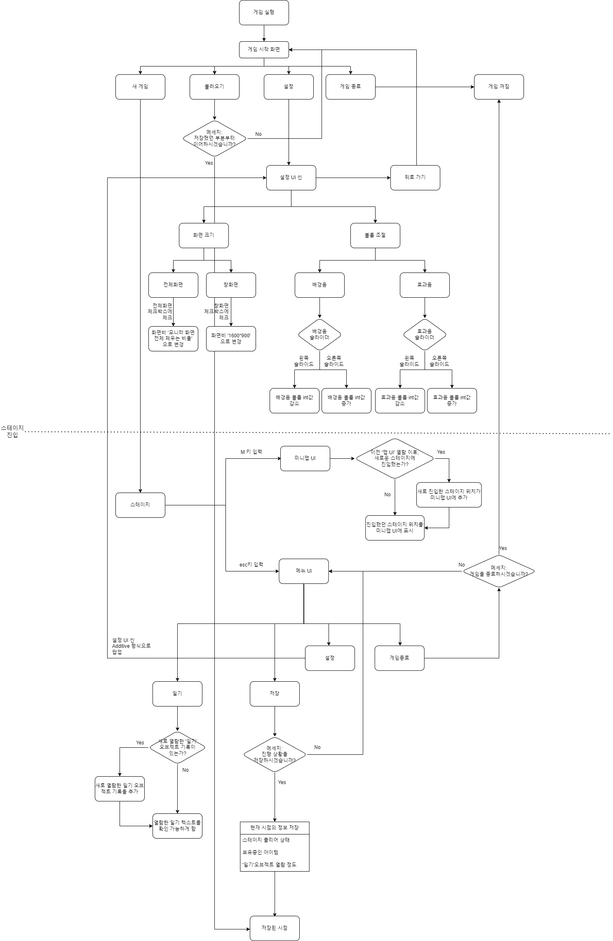
맵 | 미니맵 | 시스템 | 게임 중 M 키 입력 시 오버레이로 반투명한 맵을 띄워줌. 맵 띄우는 동안 일시정지 되지 않음 아직 가본 적 없는 스테이지는 보이지 않도록 하며, 스테이지 최초 진입 시 맵의 그 스테이지에 해당하는 부분 해금되는 형식
아이템 창 | 아이템 습득 | 시스템 | 물고기 or 소녀가 아이템 오브젝트와 상호작용 시, 맵 위의 아이템 스프라이트 제거 이후, 하단의 아이템 창에 아이템 스프라이트 출력 다수의 아이템 보유 시 맨 왼쪽부터 순서대로 창에 들어감
 | 아이템 사용 | 시스템 | 아이템 창에 출력된 스프라이트에 할당된 키보드 번호 입력 시 소녀가 아이템 장착 상태로 변환, 번호 재입력 시 장착 해제 마우스 우클릭 시 소녀 장착 아이템을 물고기가 장착, 다시 클릭 시 소녀에게 반환 |  | 아이템 장착 상태에서, 장작된 아이템 이외 다른 버튼 입력 시 아무 반응 없음
메뉴 | 일기 | 버튼 | 획득 오브젝트 '일기'에서 출력되는 텍스트를 모아두었다가, 클릭 시 보여줌
 | 저장 | 버튼 | 현재 시점에 적용된 변수를 저장 및 적용 |  | 후순위 구현
 | 설정 | 버튼 | UI 설정 창을 현재 화면 맨 위에 오버레이로 띄운다.
 | 뒤로가기 | 버튼 | 팝업된 메뉴 창을 닫고 이전 페이지로 이동 |  | esc키 입력시 뒤로가기와 같은 기능함
 | 타이틀로 | 버튼 | 게임 종료 후 타이틀 화면으로 돌아감
 | 게임 종료 | 버튼 | 누를 시 게임 종료됨 |  | 타이틀로 가 있으므로 게임 종료는 빼도 될수도??

Number
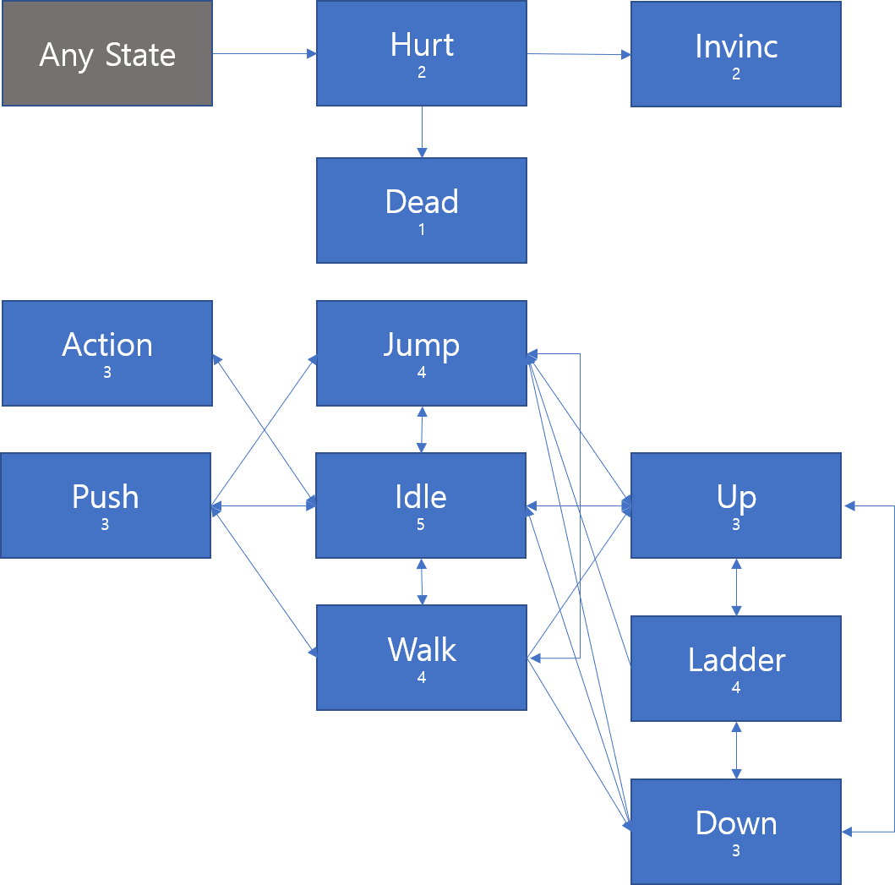
 | 사이즈 |  | x축 이동 |  | y축 이동
 | 가로 | 세로 | 이동 속도 | 관성 여부 | 이동 속도 | 관성 여부
화면 | 1600 | 900 | - | X | - | X
소녀 | 90 | 160 |  | X |  | O
물고기 | 100 | 25 |  | O |  | O
카메라 이동반경 | 480 | 480 | 소녀와 일치 | X | 소녀와 일치 | X
아이템 오브젝트
가시 오브젝트 | 80 | 80 | 0 | X | 0 | X
문지기 오브젝트

